仕様概要
タイトル
空の掃除人（仮）

プラットフォーム
PC |  | コントローラー対応

コンセプト
ごみを回収して敵を倒す3Dシューティング（仮）ゲーム

ジャンル
3Dシューティング

企画意図

ゲームルール
プレイヤーがゴミを回収しながらゴミをまき散らすボスを倒す

 | ●ステージの仕様
 | プレイヤーは縦横移動ができる
 |  | 回避行動ができる（スターフォックスのバレルロールのような）
 |  | 加減速ができる（ステージ進行速度の調整に使える）
 |  | 武器を使用し、敵にダメージを与えることができる
 |  |  | 武器は基本ロックオン
 |  | 敵やゴミ、その他敵の攻撃や環境（隕石など）に当たると、ダメージ（燃料低下？）を受ける
 |  |  | 消費アイテムで回復することができる
 |  | アームを使用し、一定の大きさのゴミを回収できる（敵にはダメージを与える）
 |  |  | 回収できるゴミの数には限りがある
 |  |  | アームは敵の攻撃を受けない（アームに攻撃が当たると使うことを躊躇する可能性があるため）
 |  | ネットを使用時、画面全体のゴミを（素材変換率は低効率で）回収できる。敵の場合、大ダメージ
 |  |  | 消費アイテムによっては、敵の攻撃をも消すことができる（ネットを使用してほしいが、ネットよりアームを使用してほしいため）
 | 敵やゴミは、画面奥や画面外からプレイヤーの方向に接近
 |  | 敵はゴミを生成すること以外の攻撃方法がある場合がある（攻撃の無い敵もいる） |  |  |  | ＜＜これボス？ | ＜＜ボスではない敵 | ＜＜あざす
 |  | 敵や大きいゴミの体力が一定以下に移行時、より小さいゴミになる |  |  | ＜＜小さいごみってそのまま小さくなるってこと？一部が欠けるとかじゃなくて？ |  |  |  |  | ＜＜どちらでも | <<小さくなるのほうが簡単なので小さくなるにしますね
 | ボスは画面奥へ常に移動する |  |  |  |  |  | ＜＜こっちがボス
 |  | 一定距離移動後プレイヤーを向いて攻撃してくる。ボスの体力が一定以下になると再び画面奥へ移動する
 |  | 最終攻撃時、ボスは撃退されるまで攻撃を止めない
 |  | ボスは小さい敵やゴミを生成することもある
 | 燃料（体力？）が切れる、ボスを撃破すると管理画面に移行
 |  | 任意的に管理画面に移動することも可。ただし何等かのデメリットがある（ステージ進捗リセット、回収した素材破棄or大幅低下？)
 | 回収したゴミの数で素材が入手できる
 | 撃退した敵の数、ボスを撃破したかどうかで追加報酬が獲得できる |  |  | ＜＜追加報酬ってお金とか？ |  | ＜＜yes (お金があるなら。他にも追加の素材とか） |  |  | ＜＜どっかに浮いてる交換所と交換できるっていうのがあったからお金がいいかも、素材は２Dか！！じゃあ追加報酬あり
 |  | ボス撃破時にのみ獲得できる何かがある（強化やアイテムのアンロック、特殊素材など？）
 | プレイヤー撃墜無しだと何かが変わる？（避けることにより強い意味がある） |  |  |  | ＜＜プレイヤー撃墜って何ですか？ |  | ＜＜燃料切れ
 | 収集要素（人）がある。収集率で強化が解禁……などがある

 | ●管理画面の仕様
 | 機体の強化や補給を行える
 |  | 燃料（体力）は満タン（or一定値）まで自動的に補給される（素材由来だと詰む可能性があるので）
 |  | 素材？を使用し、機体の強化ができる
 |  |  | 攻撃力上昇や、燃料の燃焼効率や積載量上昇（体力上昇）など
 |  | 消費可能アイテムを作成・購入できる |  |  |  | V ネットが一定数以下の場合に補給、使わなかった分はそのまま
 |  |  | 一定数のネットは自動的に補給される（カジュアルプレイヤーの助けになるため） |  |  | ＜＜ネットって蓄積？でもいいと思います！使わなくなった素材は交換所行きで倉庫的なところがあるんやったら蓄積がいいな）むこいちゃん
 |  |  | 消費アイテムは追加で作成・購入することで、一定数まで持ち込むことができる（無限に持ち込むことができると難易度調整が難しくなるため）

 | ●難易度の仕様
 | 攻撃の強さ、攻撃パターン、敵の出現パターンの変更など
 | ３？ステージ連続モードなど（最初から最後まで補給無し）

フロー

タイトル

インゲーム

ボス撃退
燃料低下

 | 三回目ボス撃破時
管理画面（強化画面）

ゲームクリア（リザルト画面）

アイデアボード
インゲーム
 | 空を飛んでいる |  |  |  |  |  | ＃違うところがあれば修正してください
 | ゴミをアーム？で集める |  |  |  |  |  | 大きいゴミはアームで攻撃することで小分けにして回収 |  |  |  |  | ー＞ | アームで攻撃するのか専用のパーツ？で攻撃するのか
 |  | ネットを使って一括で集められる |  |  |  |  | 人を助けていく |  |  |  |  |  | あくまで、アーム又はアームに近しい部分で攻撃、シューティングのように弾は出すのか要検討
 |  |  | ネットは綿糸(使用回数1回)→絹糸(使用回数5回)→ポリエステル糸(使用回数10回)に強化するぞ |  |  |  | 大きい敵（ゴミ）を攻撃して？出てくるゴミを回収
 |  |  | 木・オイル→燃料？
 |  |  | 食べかけのごみで回復
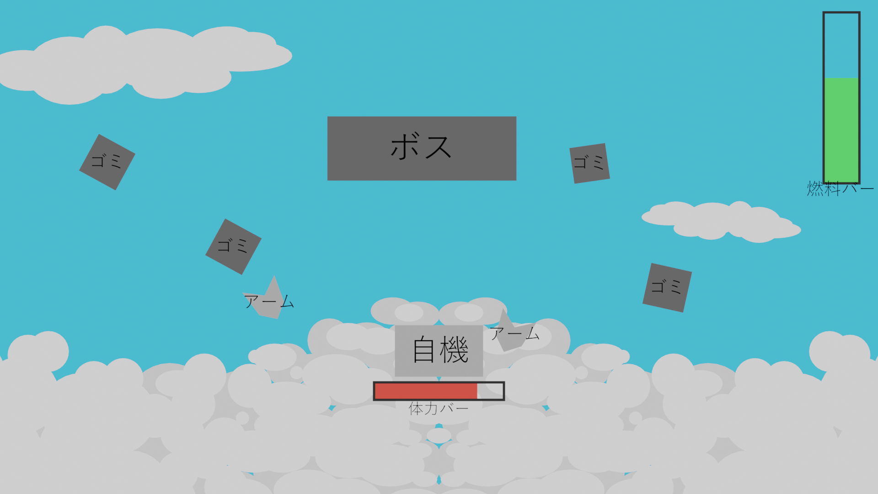
 |  |  | 金属→強化素材
 |  |  | プラスチック→
 |  |  | 布→糸に分解してネットの素材にする
 | 金属でアームが伸びる |  |  |  |  |  |  |  |  |  | イメージ→
 | 燃料切れor時間切れでロビーに戻る |  |  |  |  |  | でかい球を打つときは燃料を消費する
 | 考えた強化内容を↓
 |  |  |  |  |  |  | 攻撃方法の例
 | ダメージ用とごみを細かく分ける用の専用機械 |  |  |  |  |  | ショット | とりあえず、ばら撒くやつ
 | （アーム：ごみの回収小範囲）ネット（ゴミ回収広範囲(使い捨て)）（射撃：攻撃、ごみの細分化） ＋α(何か案あれば) |  |  |  |  |  | アーム | いわゆる、ミサイル |  | ←つんよ
 |  |  |  |  |  |  | 網（ネット） | いわゆる、ボム |  | ←劣化しとるやん
 | ごみ種類/布・金属・木・人間・ドラム缶（オイル缶）・
 | 救出対象/人・動物・など
 | 敵の種類/ | ごみの敵
 |  |  |  | 宇宙の入ったら隕石が向かってくるため、避けるだけ（壊す、取るなどはできないようにしたいな～？）どうですかむこいちゃん(/_;)
 |  |  |  |  | ^避けるだけの区域がある方がプレイヤーにストレスをかけられるので、面白いと思います |  |  |  | <<あーね、じゃあその方針で行きたいんだけど隕石の他にもなんかあったほうがおもしろいと思ったけどモデリング時間かかるよね？

ほげ（項目増やしていいよ）

 | 強化の仕様 |  | ネットは綿糸(使用回数5回)→金属(使用回数10回)に強化するぞ
 |  | ・布 | 糸と同様

 |  | ・金属 | アームの強化（伸びる、大きいごみの回収もできるようになる）

 |  | ・木材 | 燃料
 |  | ・人間 | 助けた人間の元気（気持ち）で強くなる

 |  | ・ドラム缶 | 燃料（中身）機体の耐久（缶）

 | 燃料の仕様
 |  | 布

 |  | ・木材
 |  | ・ドラム缶

無し？ | 機体の回復の仕様
 |  | ・鉄

 | 飛行スピード
 | （いりますか？） | ・ジェット機能を使うと燃料の消費が激しくなる | ＜＜デモであった加減速は、障害物などを避けるために入れました。 参考までに

 | 攻撃の仕様
 |  | ・エネルギー弾（打ち放題）

 | レベル
 |  | 強化ジャンルごとのレベル

 | スコア
 |  | スコアをお金に換算する（強化素材などに交換できる）
 |  | 強化できない素材にだけポイントが入る
 |  | 何ｍっていうのもつけたいな～どう思うむこいちゃん（ゴールがあるほうがやる気出るよね） |  |  | <<ありです 距離を表示することでプレイヤーに自分の進捗がどれくらいなのかを示すことができると思います |  |  |  |  |  | <<なるほどねそれは着眼点いいわあり寄りのありやね、てことはロビーに戻るたびに飛行距離が伸びてるって認識でいいのかな？
 |  |  |  |  | おそらくですが、クリア時に距離が短い方が「良い」になると思います
 | 進行度 |  |  |  |  | （燃料＝飛行距離のため）
 |  | ・ボスのHPバーを表示
 |  | ・ステージごとの進行度
 |  | ステージは三段階
 |  | ・攻撃を受けるとボスの体が小さくなっていく
 |  | ・小さくなったら何かしらの方法で目隠し ー＞ 見失う
 |  | ・ボスを見つけるための時間＋自機の強化

 |  | ・ボスを見つけたら戦闘開始（上記繰り返す）
 |  | ・自機で修理、ロビー、補給完結
 |  | ）

 | ボスの仕様 | ・弾を当てることでごみが落ちる（体からごみが落ちる）
 |  | ・逃げている途中にも小さな敵、ごみを落とす
 |  | ・弾を強化することでごみの塊を破壊しやすくなる

